①入力シート
宅地建物取引士証交付申請書・受講申込書・領収書入力シート
このファイルでは交付申請書、受講申込書、領収書を出力できます。

◆更新のための法定講習は宅建士証の有効期限の６か月前の講習からしか受講できません。 申込可能な日程は東京都宅建協会ホームページからご確認下さい。

◆郵送でお申込みいただく場合には、事前に宅建協会ホームページ内仮予約フォームまたはお電話 （03-3234-4691）で日程の仮予約をお願いします。

必要事項の入力 空欄に必要事項を入力してください
登録番号 | 
 | 画像赤枠内「第〇〇〇〇〇〇号」の６桁の数字です。 返納しても番号は変わりません。 登録番号がわからない場合は都庁（03-5320-5063）でご確認をお願いします。
 | 登録番号 | 第 | 号 | （例）１１１１１１

氏名 | 宅建士証に記載の氏名と違う場合（旧姓併記含む）は、都庁にて氏名変更の手続きを済ませてからの申込みとなりますのでお気を付けください。
 | 氏名（漢字） |  |  | （例）宅建 太郎
 | 氏名（フリガナ） |  |  | （例）タッケン タロウ

生年月日 | 和暦で記入してください。
 | 年号 |  |  | リストから選択してください。
 | 生年月日（年） |  |  | 年 | 「年」の入力は不要（例）５５
 | 生年月日（月） |  |  | 月 | 「月」の入力は不要（例）０４
 | 生年月日（日） |  |  | 日 | 「日」の入力は不要（例）０１

住所 | ・住所変更があり、宅建士証の裏面に記載のある場合はそちらのご住所となります。 (返納されていても変更届を出されていなければ登録情報は変わっておりません） ・現住所と違う場合は、都庁にて住所変更の手続きを済ませてから（郵送で変更された方は変更届の控えが返送されてきてから）の申込みとなりますのでお気を付けください。 ・都道府県からご記入ください。
 | 郵便番号 |  |  | 〒・ハイフン不要（例）１０２００７１
 | 住所 |  |  | （例）東京都千代田区富士見2-2-4 東京不動産会館１階
 | 日中連絡が取れる 電話番号 |  |  | ハイフン不要（例）0332344691

宅建士証の 有効期限 | 宅建士証をお持ちの方のみご記入ください。 返納されている方や、今回初めて申請する方は入力不要です。 和暦、西暦のいずれでも結構です。
 | 有効期限（年） |  |  | 年 | 「年」の入力は不要（例）平成33、2021
 | 有効期限（月） |  |  | 月 | 「月」の入力は不要（例）4
 | 有効期限（日） |  |  | 日 | 「日」の入力は不要（例）1

宅建業に従事 している場合の従業先情報 | 現在宅建業に従事している場合のみご記入ください。 宅建業に従事していない場合は入力不要です。
 | 商号または名称 |  |  | （例）㈱〇〇不動産
 | 免許権者 |  |  | （例）国土交通大臣、東京都知事 等
 | 免許証番号（番号） |  |  | 号 | （例）９９９９

領収書の宛名に会社名が必要な場合の 会社名 | 領収書の宛名に会社名が必要な場合はこちらにご記入ください。 氏名のみの場合は入力不要です。※会社名だけの領収書は発行出来ません。
 | 会社名 |  |  | （例）㈱〇〇不動産

すべてご入力頂きましたら、②交付申請書シートを開いてください。

②交付申請書
様式第七号の二の二（第14条の10関係） |  |  |  |  |  |  |  |  |  |  |  |  |  |  |  |  |  |  |  |  |  |  |  |  |  |  |  |  |  |  |  |  |  |  |  |  |  |  |  | （A 4）
 |  |  |  |  |  |  |  |  |  |  |  |  |  |  |  |  |  |  |  |  |  |  |  |  |  |  |  |  |  |  |  |  |  |  |  |  |  | 3 |  |  | 5 |  |  | 0
 |  |  |  |  |  |  |  |  |  |  | 太枠内をご記入ください

 |  |  | 宅 地 建 物 取 引 士 証
 |  |  | 交付申請書

 |  |  |  |  |  |  |  |  | 下記により、宅地建物取引士証の交付を申請します。

 |  | カラー写真 |  |  |  |  |  |  |  |  |  |  |  |  |  |  |  |  |  |  |  |  |  |  |  |  |  |  |  |  |  |  |  |  | 年 |  | 月 |  |  |  |  |  | 日
 |  | タテ3.0cm
 |  | ヨコ2.4cm |  |  |  |  |  |  |  | 東京都知事 殿
 |  | 顔の大きさ |  |  |  |  |  |  |  |  |  |  |  |  |  |  |  |  | 郵便番号 |  |  |  |  |  | 0
 |  |  |  | 2cm程度 |  |  |  |  |  |  |  |  |  |  |  |  | 申請者 |  | 住 所 |  |  |  |  |  | 0

 |  |  |  |  |  |  |  |  |  |  |  |  |  |  |  |  |  |  | 氏 名 |  |  |  |  |  | 0
 |  |  |  |  |  |  | 申請の種類 |  |  |  |  | 1．新 規
 |  |  |  |  |  |  |  |  |  |  |  | 2．更 新
 |  |  |  |  |  |  |  |  |  |  |  | 3．登録の移転

*
*
*
*
 |  |  |  |  | 受 付 番 号 |  |  |  |  |  |  |  | 受 付 年 月 日 |  |  |  |  |  |  |  |  |  |  |  |  |  |  | 申請時の登録番号
 |  |  |  |  |  |  |  |  |  |  |  |  |  |  |  |  |  |  |  |  |  |  |  | 1 |  |  | 3 |  |  | 000000
 |  |  |  |  |  | 受 講 年 月 日
*
*

 | 住 所 |  |  |  |  |  |  | 0

（フ リ ガ ナ）
 |  |  |  |  |  |  |  |  |  |  |  |  |  |  |  | 電話番号 |  |  |  | 0
 | 氏 名 |  |  |  |  |  |  | 0
 |  |  |  |  |  |  |  | 0

 | 生 年 月 日 |  |  |  |  |  | 0 |  |  |  | 0 |  |  |  | 年 |  |  | 0 |  |  |  | 月 |  |  |  | 0 |  |  |  |  | 日

 | 業務に従事している |  |  |  |  |  | 商 号 又 は 名 称 |  |  |  |  |  |  | 0
 | 宅地建物取引業者
 | に関する事項 |  |  |  |  |  | 免 許 証 番 号 |  |  |  |  |  |  |  |  | 0 |  |  |  |  |  |  |  | （ |  |  |  |  | ） |  |  | 第 |  | 0 |  |  |  |  | 号
１年を経過して
 | 新 規 の 場 合 |  |  |  |  |  | 試験の合格後１年を経 |  |  |  |  |  |  |  |  |  |  |  |  |  |  |  |  |  |  |  |  |  |  | いる
 |  |  |  |  |  |  | 過しているか否かの別 |  |  |  |  |  |  |  |  |  |  |  |  |  |  |  |  |  |  |  |  |  |  | いない
 | 更 新 又 は 登 録 の |  |  |  |  |  | 現に有する宅地建物 |  |  |  |  |  |  |  |  |  | 0 |  |  |  | 年 |  | 0 |  |  |  |  |  | 月 |  |  |  | 0 |  |  | 日 |  |  |  |  |  | 確認欄
*
 | 移 転 の 場 合 |  |  |  |  |  | 取引士証の有効期限

各項目に入力事項が入力されていることを確認し、
プリントアウトしてください。
次に③受講票・領収書シートを開いてください。

③受講票・領収書
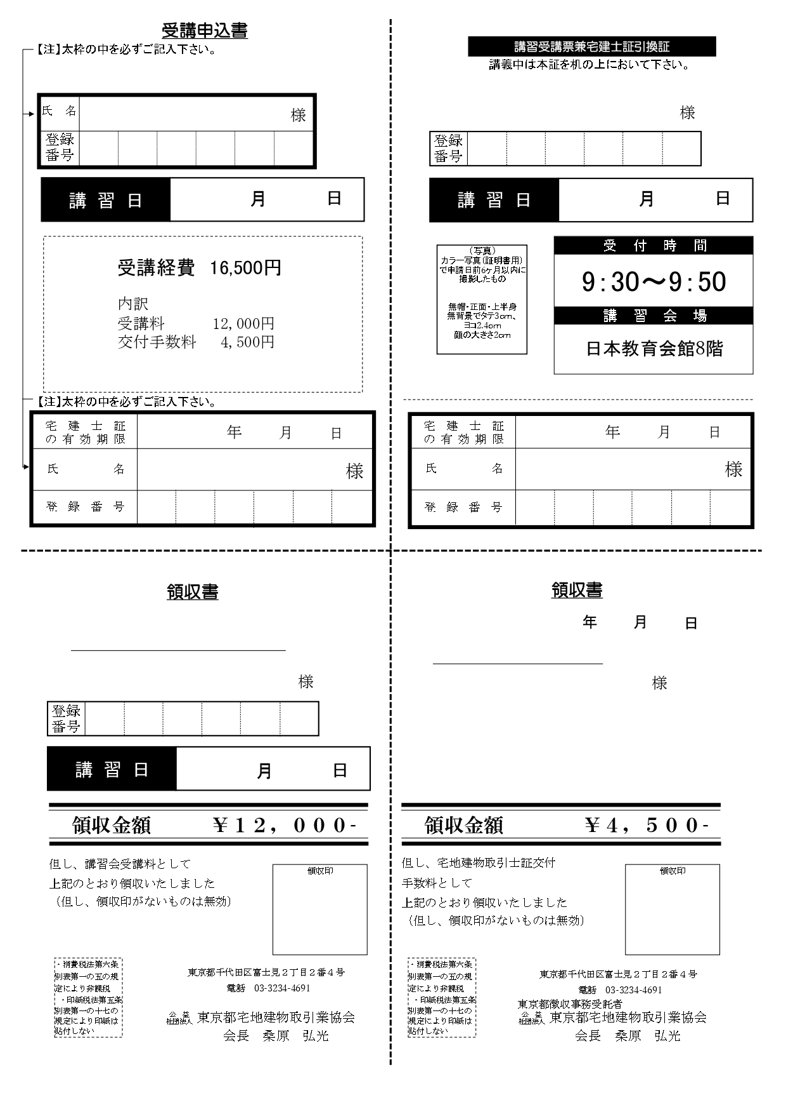
座学

各項目に入力事項が入力されていることを確認し、
プリントアウトしてください。
控えをとっておきたい場合はこのファイルを保存してください。

